Hoja1
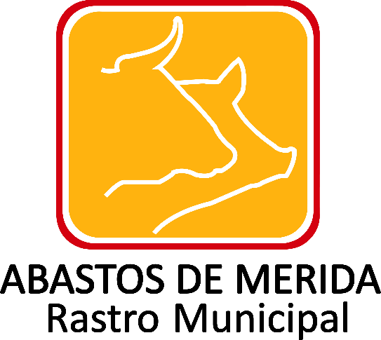

Inventario de bienes muebles e inmuebles donados
Ejercicio | Fecha de inicio del periodo que se informa | Fecha de término del periodo que se informa | Descripción del bien | Actividades a que se destinará el bien (catálogo) | Personería jurídica del donatario (catálogo) | Nombre(s) del donatario, en su caso | Primer apellido del donatario, en su caso | Segundo apellido del donatario | Tipo de persona moral, en su caso | Denominación o razón social Donatario, en su caso | Valor de adquisición o de inventario del bien donado | Fecha de firma del contrato de donación | Hipervínculo al Acuerdo presidencial, en su caso | Área(s) responsable(s) que genera(n), posee(n), publica(n) y actualizan la información | Fecha de validación | Fecha de actualización | Nota
2019 | 2019-07-01 | 2019-12-31 |  |  |  |  |  |  |  |  |  |  |  | Administración y Finanzas | 2020-01-31 | 2019-12-31 | Durante el periodo que se reporta, es de señalar que no se realizaron inventario de bienes muebles e inmuebles donados; se informa lo anterior con fundamento en lo dispuesto en el numeral octavo fracción V de los Lineamientos técnicos generales para la publicación, homologación y estandarización de la información de las obligaciones establecidas en el titulo quinto y en la fracción IV del artículo 31 de la Ley General de Transparencia y Acceso a la Información Pública, que deben de difundir los sujetos obligados en los portales de Internet y en la Plataforma Nacional de Transparencia de la información.

 |  |  |  |  |  |  |  |  |  |  | Abastos de Mérida/ Calle 132 No.- 239 entre 59B y 59D Fraccionamiento Yucalpeten/ C.P. 97238 Mérida, Yucatán/
 |  |  |  |  |  |  |  |  |  |  | Teléfonos (999) 9450582, 9454205 y 9122133/
 |  |  |  |  |  |  |  |  |  |  | direccion.general@rastro-merida.mx

